汇总表
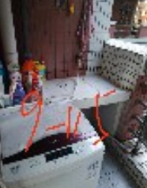
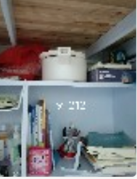
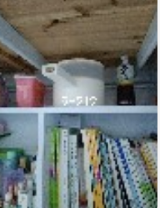

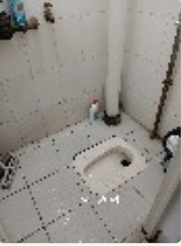
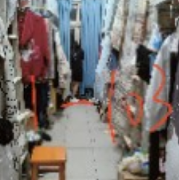
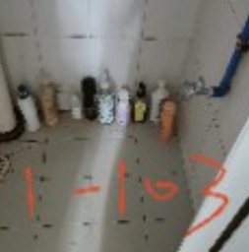
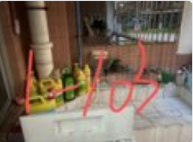
列1 | 列2 | 列3 | 列4 | 列5 | 列6 | 列7 | 列8 | 列9 | 列10 | 列11 | 列12 | 列13 | 列14 | 列15 | 列16 | 列17 | 列18 | 列19 | 列20
3栋 |  |  |  |  |  |  |  | 8栋 |  |  |  | 1栋
3-201 | 86.50 |  | 3-302 | 81.00 |  |  |  | 8-103 | 无人 |  |  | 1-103 | 96.00
3-202 | 86.50 |  | 3-303 | 78.00 |  |  |  | 8-112 | 无人 |  |  | 1-102 | 93.00
3-203 | 87.00 |  | 3-304 | 无人 |  |  |  | 8-113 | 81.50 |  |  | 1-101 | 无人
3-215 | 86.00 |  | 3-401 | 82.00 |  |  |  | 8-115 | 83.00
3-216 | 85.00 |  | 3-402 | 无人 |  |  |  | 8-118 | 82.50
3-217 | 90.00 |  | 3-403 | 79.00 |  |  |  | 8-120 | 84.75
3-305 | 85.50 |  | 3-404 | 无人 |  |  |  | 8-121 | 84.75
3-309 | 87.50 |  | 3-417 | 88.50 |  |  |  | 8-503 | 87.25
3-310 | 86.50 |  | 3-501 | 85.00 |  |  |  | 8-504 | 84.50
3-311 | 76.00 |  | 3-502 | 无人 |  |  |  | 8-511 | 无人
3-312 | 71.50 |  | 3-504 | 81.50 |  |  |  | 8-512 | 无人
3-313 | 86.50 |  | 3-506 | 无人 |  |  |  | 8-514 | 82.75
3-314 | 69.00 |  | 3-508 | 89.00
3-317 | 78.50 |  | 3-509 | 84.00
3-318 | 75.50

19栋
19-203 | 74.50 |  |  | 19-218 | 82.00 |  |  | 19-311 | 76.00 |  |  | 19-404 | 79.00
19-204 | 74.50 |  |  | 19-219 | 82.00 |  |  | 19-312 | 71.50 |  |  | 19-405 | 85.50
19-205 | 81.00 |  |  | 19-220 | 82.00 |  |  | 19-313 | 86.50 |  |  | 19-406 | 82.50
19-206 | 77.00 |  |  | 19-221 | 83.00 |  |  | 19-314 | 69.00 |  |  | 19-407 | 80.50
19-207 | 80.00 |  |  | 19-222 | 82.00 |  |  | 19-315 | 81.00 |  |  | 19-408 | 78.00
19-208 | 92.50 |  |  | 19-301 | 82.00 |  |  | 19-316 | 67.50 |  |  | 19-409 | 83.00
19-209 | 77.50 |  |  | 19-302 | 83.00 |  |  | 19-317 | 78.50 |  |  | 19-410 | 79.00
19-210 | 69.00 |  |  | 19-303 | 82.00 |  |  | 19-318 | 75.50 |  |  | 19-411 | 81.00
19-211 | 71.50 |  |  | 19-304 | 82.00 |  |  | 19-319 | 88.00 |  |  | 19-412 | 80.50
19-212 | 79.50 |  |  | 19-305 | 87.00 |  |  | 19-320 | 84.50 |  |  | 19-413 | 82.00
19-213 | 75.50 |  |  | 19-306 | 无人 |  |  | 19-321 | 76.50 |  |  | 19-414 | 无人
19-214 | 78.00 |  |  | 19-307 | 83.00 |  |  | 19-322 | 73.50 |  |  | 19-415 | 79.00
19-215 | 70.50 |  |  | 19-308 | 83.00 |  |  | 19-401 | 82.00 |  |  | 19-416 | 80.50
19-216 | 82.00 |  |  | 19-309 | 82.00 |  |  | 19-402 | 无人 |  |  | 19-417 | 80.00
19-217 | 76.00 |  |  | 19-310 | 无人 |  |  | 19-403 | 79.00 |  |  | 19-418 | 76.00

9栋
9-101 | 84.00 |  |  | 9-112 | 无人 |  |  | 9-201 | 89.00 |  |  | 9-215 | 81.00 |  |  | 9-301 | 98.50
9-102 | 86.00 |  |  | 9-113 | 85.00 |  |  | 9-202 | 93.00 |  |  | 9-216 | 89.50 |  |  | 9-302 | 95.00
9-103 | 80.00 |  |  | 9-114 | 83.00 |  |  | 9-203 | 94.50 |  |  | 9-217 | 91.50 |  |  | 9-303 | 无人
9-104 | 85.00 |  |  | 9-115 | 93.00 |  |  | 9-204 | 100.00 |  |  | 9-218 | 86.00 |  |  | 9-304 | 无人
9-105 | 82.00 |  |  | 9-116 | 90.00 |  |  | 9-206 | 违规 |  |  | 9-219 | 96.00 |  |  | 9-305 | 97.50
9-106 | 82.00 |  |  | 9-117 | 84.00 |  |  | 9-207 | 97.00 |  |  | 9-220 | 99.00 |  |  | 9-310 | 97.00
9-107 | 89.00 |  |  | 9-118 | 83.00 |  |  | 9-208 | 无人 |  |  | 9-221 | 83.50 |  |  | 9-311 | 98.50
9-108 | 82.00 |  |  | 9-119 | 无人 |  |  | 9-209 | 91.50 |  |  | 9-222 | 86.00 |  |  | 9-312 | 98.00
9-109 | 81.00 |  |  | 9-120 | 88.00 |  |  | 9-211 | 93.00 |  |  | 9-319 | 87.00 |  |  | 9-313 | 无人
9-110 | 无人 |  |  | 9-121 | 93.00 |  |  | 9-212 | 违规 |  |  | 9-320 | 89.50 |  |  | 9-314 | 无人
9-111 | 82.00 |  |  | 9-122 | 无人 |  |  | 9-213 | 95.50 |  |  | 9-321 | 89.50 |  |  | 9-315 | 99.00
 |  |  |  |  |  |  |  |  |  |  |  |  |  |  |  | 9-316 | 98.50
 |  |  |  |  |  |  |  |  |  |  |  |  |  |  |  | 9-308 | 95.00

9-401 | 88.00 |  |  | 9-413 | 87.00 |  |  | 24栋
9-402 | 90.00 |  |  | 9-414 | 91.00 |  |  | 24-202 | 无人
9-403 | 97.00 |  |  | 9-415 | 92.00 |  |  | 24-203 | 92.00
9-404 | 88.00 |  |  | 9-416 | 89.00 |  |  | 24-204 | 无人
9-405 | 81.00 |  |  | 9-503 | 90.00 |  |  | 24-205 | 无人
9-406 | 83.00 |  |  | 9-507 | 87.00 |  |  | 24-206 | 77.00
9-407 | 无人 |  |  | 9-508 | 91.00
9-408 | 78.00 |  |  | 9-512 | 91.00
9-409 | 91.00 |  |  | 9-513 | 91.00
9-410 | 84.00 |  |  | 9-515 | 无人
9-411 | 79.00 |  |  | 9-516 | 95.00
9-412 | 84.00 |  |  | 9-517 | 92.50

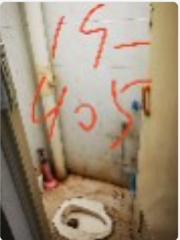
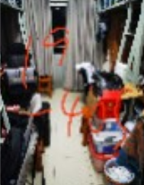
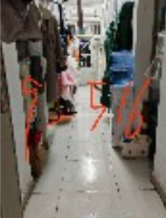
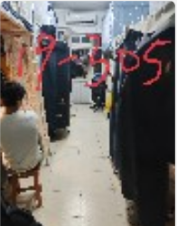
 | 优秀宿舍 |  |  |  |  |  |  |  |  | 优秀宿舍实拍图（已获得同意）
 | 1-103 | 9-121 | 19-208
 | 3-217 | 9-204 | 19-305
 | 3-508 | 9-220 | 19-319
 | 8-503 | 9-315 | 19-405
 | 9-107 | 9-403 | 24-203
 | 9-115 | 9-516
 | 不合格宿舍 |  | 原因
 | 9-212 |  | 违规电器
 | 9-206 |  | 违规电器

